상품제안서
타거스 멀티핏 백팩 11.6~15.6인치 | 상품코드: S16064

 |  |  |  |  |  |  | 02-713-8555 | www.synergygift.co.kr
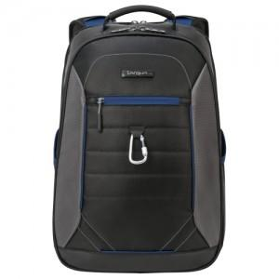 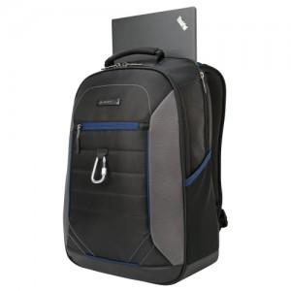 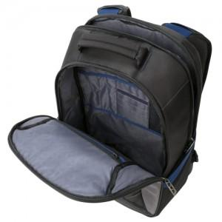

【상세/제작정보】

【인쇄/포장옵션】 | 실크 / 기본비닐

【공급단가】 | 수량 | 20~ | 50~ | 100~ | 300~ | 500~
*VAT별도 | 단가 | 47,860원 | 46,090원 | 44,310원 | 42,540원 | 41,480원

【상품 URL】 | https://www.synergygift.co.kr:443/src/goods_detail.php?gdno=9094

